Objectifs CO2
Objectifs | HABAY | FICHIER SUIVI 03/2018

Emissions totales | 34505 | Objectif 20% | Réalisé | A faire |  | Synthèse CO2 |  |  | Etat d'avancement |  | Mode de financement |  | Subside | Territoire
 | tCO2éq | 6901 | 8713 | 2744 |  | CALENDRIER |  |  | A faire |  | Fonds propres |  | Subs RW | Agriculture
 | % de l'objectif | 20% | 25% | 8% |  |  |  |  |  |  | Prêt bancaire |  | Subs EU | Industrie
 |  |  |  |  |  |  |  |  |  |  |  |  |  | Logement
Emissions totales | 34505 | tCO2éq | % | Réalisé | % des émissions | % de l'objectif |  |  | Etat d'avancement |  | Mode de financement |  | Subside | Tertiaire
 | Objectif | 6901 | 20% | 8713 | 25.3% | 126.3% |  |  | A faire |  | Fonds propres |  | Subs RW | Transport
Objectifs spécifiques | Territoire | 345 | 5% | 1596 | 4.6% | 23.1% |  |  | En cours |  | Prêt bancaire |  | Subs EU | Communal
 | Agriculture | 690 | 10% | 0 | 0.0% | 0.0% |  |  | Terminé |  | ECOPACK |  | Subs Com
 | Industrie | 690 | 10% | 8 | 0.0% | 0.1% |  |  | A investiguer |  | 1/3 invest |  | Prime RW
 | Logement | 3,450 | 50% | 5784 | 16.8% | 83.8% |  |  | Ne pas réaliser |  | CrowdFund |  | CV
 | Tertiaire | 138 | 2% | 107 | 0.3% | 1.6% |  |  |  |  | Sponsoring |  | Autre
 | Transport | 207 | 3% | 22 | 0.1% | 0.3% |  |  |  |  | Montage |  | Néant
 | Communal | 1,380 | 20% | 1197 | 3.5% | 17.3% |  |  |  |  | Néant
 |  |  | 100%
Actions douces |  | Actions dures
ADO-1 | ADO-16 | ADU-1 |  |  | ADU-22 | ADU-30 | ADU-361 |  | T CO2
ADO-2 | ADO-17 | ADU-2 |  |  | ADU-23 | ADU-31 | ADU-362 |  | Elec | Gaz nat | Prod. Petr. | Autres | Tous vecteurs
ADO-3 |  | ADU-221 | ADU-6 |  | ADU-24 | ADU-311 | ADU-363 | Agriculture | 11 | 0 | 474 | 0 | 485
ADO-4 |  | ADU-222 | ADU-61 |  | ADU-25 | ADU-32 | ADU-364 | industrie | 340 | 4469 | 132 | 0 | 4941
ADO-5 |  | ADU-3 | ADU-62 | ADU-13 | ADU-26 | ADU-33 | ADU-365 | Logement | 1816 | 0 | 15774 | 253 | 17844
ADO-6 |  | ADU-41 | ADU-7 | ADU-131 | ADU-261 | ADU-331 |  | Tertiaire | 969 | 0 | 2390 | 18 | 3377
ADO-7 |  | ADU-42 | ADU-8 | ADU-14 | ADU-27 | ADU-332 | ADU-37 | Transport | 386 | 0 | 7471 | 0 | 7857
ADO-8 |  | ADU-43 | ADU-9 | ADU-15 | ADU-28 | ADU-333 | ADU-371 | Total secteurs clés de la CoM | 3523 | 4469 | 26242 | 271 | 34505
ADO-9 |  | ADU-44 | ADU-10 |  | ADU-29 | ADU-34 | ADU-38
ADO-10 |  | ADU-5 | ADU-110 | ADU-16 |  | ADU-341 | ADU-381 | 2006 | Elec | Gaz nat | Prod. Petr. | Autres | Tous vecteurs
ADO-11 |  | ADU-51 | ADU-111 | ADU-17 |  | ADU-35 | ADU-389 | Agriculture | 0.1 |  | 1.8 |  | 1.9
ADO-12 |  | ADU-52 | ADU-112 | ADU-18 |  | ADU-351 | ADU-39 | Industrie | 2.9 | 22.2 | 0.5 | 0.0 | 25.7
ADO-13 |  | ADU-53 | ADU-113 | ADU-19 |  |  | ADU-40 | Logement | 15.5 | 0.0 | 60.4 | 8.4 | 84.4
ADO-14 |  |  | ADU-114 | ADU-20 |  |  |  | Tertiaire | 8.3 | 0.0 | 9.2 | 0.6 | 18.0
ADO-15 |  |  | ADU-12 | ADU-21 |  |  |  | Transport | 3.3 |  | 28.7 |  | 32.0
Réduction d'émissions CO2 - HABAY - Objectifs et Réalisations
 |  |  |  |  |  |  |  | Tous secteurs | 30.1 | 22.2 | 100.6 | 9.0 | 162.0
 |  |  |  |  |  |  |  | Tous secteurs | 3523157 | 4469125 | 26241734 | 270857 | 34504872

 |  |  |  |  |  |  |  |  |  | T CO2 |  |  |  |  |  | GWh |  |  |  |  |  | MWh
 |  |  |  |  |  |  |  |  | 2006 | Elec | Gaz nat | Prod. Petr. | Autres | Tous vecteurs |  | 2006 | Elec | Gaz nat | Prod. Petr. | Autres | Tous vecteurs | 2006 | Elec | Gaz nat | Prod. Petr. | Autres | Tous vecteurs
 |  |  |  |  |  |  |  |  | Agriculture | 10.7 | 0.0 | 474.5 | 0.0 | 485.2 |  | Agriculture | 0.1 |  | 1.8 |  | 1.9 | Agriculture | 91.9 | 0.0 | 1818.0 | 0.0 | 1909.8
 |  |  |  |  |  |  |  |  | industrie | 340.4 | 4469.1 | 131.9 | 0.0 | 4941.5 |  | industrie | 2.9 | 22.2 | 0.5 | 0.0 | 25.7 | industrie | 2909.5 | 22247.7 | 505.6 | 0.0 | 25662.8
 |  |  |  |  |  |  |  |  | Logement | 1816.3 | 0.0 | 15774.3 | 253.0 | 17843.6 |  | Logement | 15.5 | 0.0 | 60.4 | 8.4 | 84.4 | Logement | 15523.6 | 0.0 | 60438.0 | 8433.1 | 84394.7
 |  |  |  |  |  |  |  |  | Tertiaire | 969.4 | 0.0 | 2390.1 | 17.9 | 3377.3 |  | Tertiaire | 8.3 | 0.0 | 9.2 | 0.6 | 18.0 | Tertiaire | 8285.1 | 0.0 | 9157.5 | 595.4 | 18038.0
 |  |  |  |  |  |  |  |  | Transport | 386.4 | 0.0 | 7470.9 | 0.0 | 7857.3 |  | Transport | 3.3 |  | 28.7 |  | 32.0 | Transport | 3302.4 | 0.0 | 28712.0 | 0.0 | 32014.4
 |  |  |  |  |  |  |  |  | Total secteurs clés de la CoM | 3523.2 | 4469.1 | 26241.7 | 270.9 | 34504.9 |  | Total secteurs clés de la CoM | 30.1 | 22.2 | 100.6 | 9.0 | 162.0 | Total secteurs clés de la CoM | 30112.5 | 22247.7 | 100631.0 | 9028.6 | 162019.8

 |  |  |  |  |  |  |  |  |  | T CO2 |  |  |  |  |  | GWh |  |  |  |  |  | MWh
 |  |  |  |  |  |  |  |  | 2014 | Elec | Gaz nat | Prod. Petr. | Autres | Tous vecteurs |  | 2014 | Elec | Gaz nat | Prod. Petr. | Autres | Tous vecteurs | 2014 | Elec | Gaz nat | Prod. Petr. | Autres | Tous vecteurs
 |  |  |  |  |  |  |  |  | Agriculture | 17.3 | 0.0 | 595.5 | 0.0 | 612.7 | -127.5 | Agriculture | 0.1 |  | 2.3 |  | 2.4 | Agriculture | 147.6 | 0.0 | 2281.5 | 0.0 | 2429.1 | -519.2
 |  |  |  |  |  |  |  |  | industrie | 516.6 | 6051.1 | 405.1 | 0.0 | 6972.8 | -2031.3170092 | industrie | 4.4 | 30.1 | 1.6 | 0.0 | 36.1 | industrie | 4415.5 | 30122.9 | 1552.1 | 0.0 | 36090.5 | -10427.7
 |  |  |  |  |  |  |  |  | Logement | 1895.3 | 0.0 | 11048.0 | 393.2 | 13336.6 | 4506.9959857 | Logement | 16.2 | 0.0 | 42.3 | 13.1 | 71.6 | Logement | 16199.5 | 0.0 | 42329.6 | 13106.8 | 71635.9 | 12758.8
 |  |  |  |  |  |  |  |  | Tertiaire | 971.1 | 0.0 | 2736.0 | 339.2 | 4046.3 | -669.02734779 | Tertiaire | 8.3 | 0.0 | 10.5 | 11.3 | 30.1 | Tertiaire | 8300.0 | 0.0 | 10482.9 | 11306.7 | 30089.6 | -12051.6
 |  |  |  |  |  |  |  |  | Transport | 368.0 | 0.0 | 7085.1 | 0.0 | 7453.1 | 404.2 | Transport | 3.1 |  | 27.2 |  | 30.4 | Transport | 3145.1 | 0.0 | 27229.5 | 0.0 | 30374.6 | 1639.8
 |  |  |  |  |  |  |  |  | Total secteurs clés de la CoM | 3768.3 | 6051.1 | 21869.8 | 732.4 | 32421.6 | 2083.3 | Total secteurs clés de la CoM | 32.2 | 30.1 | 83.9 | 24.4 | 170.6 | Total secteurs clés de la CoM | 32207.7 | 30122.9 | 83875.7 | 24413.4 | 170619.7 | -8599.9

Bilan 2006

Emissions | tCO2éq
2006 | Elec | Gaz nat | Prod. Petr. | Tous vecteurs
Industrie | 313 | - | 601 | 914
Tertiaire | 1,122 | - | 1,185 | 2,306
Logement | 3,142 | - | 9,972 | 13,114
Agriculture | 22 | - | 1,258 | 1,280
Transport | - | - | 11,701 | 11,701
Tous secteurs | 4,599 | - | 24,717 | 29,316
Commune |  |  |  | 626

Bilan 2012
2012 | Elec | Gaz nat | Prod. Petr. | Tous vecteurs
Industrie | 340 | - | 228 | 567
Tertiaire | 1,272 | - | 1,084 | 2,356
Logement | 3,100 | - | 9,760 | 12,861
Agriculture | 13 | - | 1,271 | 1,284
Transport | - | - | 12,058 | 12,058
Tous secteurs | 4,725 | - | 24,401 | 29,126
Commune |  |  |  | 728

Objectifs ECO
Objectifs | HABAY |  | FICHIER ORIGINAL 25/03/2016

Consommation totale | 157506 | MWh | % | Réalisé | % des émissions | % de l'objectif |  |  | Etat d'avancement
 | Objectif territorial | 31501 | 20% | 19805 | 12.6% | 62.9% |  |  | A faire
Objectifs spécifiques | Agriculture | 9,450 | 30% | 0 | 0.0% | 0.0% |  |  | En cours
 | Industrie | 1,575 | 5% | 0 | 0.0% | 0.0% |  |  | Terminé
 | Logement | 9,450 | 30% | 10764 | 6.8% | 34.2% |  |  | A investiguer
 | Tertiaire | 3,150 | 10% | 52 | 0.0% | 0.2% |  |  | Ne pas réaliser
 | Transport | 4,725 | 15% | 60 | 0.0% | 0.2%
 | Communal | 630 | 2% | 8929 | 5.7% | 28.3%
 |  |  | 92% |  |  | Lien vers Synthèse ECO
 |  |  |  |  |  | Lien vers CALENDRIER
 | ADO-1 | ADO-12 | ADU-1 | ADU-5 | ADU-113 | ADU-20 | ADU-30 |  | T CO2
 | ADO-2 | ADO-13 | ADU-2 | ADU-6 | ADU-114 | ADU-21 | ADU-31 |  | Elec | Gaz nat | Prod. Petr. | Autres | Tous vecteurs
 | ADO-3 | ADO-14 | ADU-221 | ADU-61 | ADU-12 | ADU-22 | ADU-311 | Agriculture | 11 |  | 448 |  | 459
 | ADO-4 | ADO-15 | ADU-222 |  | ADU-13 | ADU-23 | ADU-32 | industrie | 361 | 4173 | 967 | 10 | 5511
Actions douces |  | Actions dures |  |  |  |  |  | Logement | 1723 | 0 | 13167 | 589 | 15478
ADO-1 | ADO-16 | ADU-1 |  |  | ADU-22 | ADU-30 | ADU-361 | Tertiaire | 961 | 0 | 2396 | 6 | 3363
ADO-2 | ADO-17 | ADU-2 |  |  | ADU-23 | ADU-31 | ADU-362 | Transport | 386 |  | 8783 |  | 9169
ADO-3 |  | ADU-221 | ADU-6 |  | ADU-24 | ADU-311 | ADU-363 | Total secteurs clés de la CoM | 3442 | 4173 | 25762 | 605 | 33981
ADO-4 |  | ADU-222 | ADU-61 |  | ADU-25 | ADU-32 | ADU-364
ADO-5 |  | ADU-3 | ADU-62 | ADU-13 | ADU-26 | ADU-33 | ADU-365 | 2006 | Elec | Gaz nat | Prod. Petr. | Autres | Tous vecteurs
ADO-6 |  | ADU-41 | ADU-7 | ADU-131 | ADU-261 | ADU-331 |  | Agriculture | 0.1 |  | 1.7 |  | 1.8
ADO-7 |  | ADU-42 | ADU-8 | ADU-14 | ADU-27 | ADU-332 | ADU-37 | Industrie | 3.1 | 20.8 | 3.7 | 0.5 | 28.1
ADO-8 |  | ADU-43 | ADU-9 | ADU-15 | ADU-28 | ADU-333 | ADU-371 | Logement | 14.7 | 0.0 | 50.4 | 7.8 | 72.9
ADO-9 |  | ADU-44 | ADU-10 |  | ADU-29 | ADU-34 | ADU-38 | Tertiaire | 8.2 | 0.0 | 9.2 | 0.3 | 17.7
ADO-10 |  | ADU-5 | ADU-110 | ADU-16 |  | ADU-341 | ADU-381 | Transport | 3.3 |  | 33.8 |  | 37.1
ADO-11 |  | ADU-51 | ADU-111 | ADU-17 |  | ADU-35 | ADU-389 | Tous secteurs | 29.4 | 20.8 | 98.8 | 8.5 | 157.5
ADO-12 |  | ADU-52 | ADU-112 | ADU-18 |  | ADU-351 | ADU-39
ADO-13 |  | ADU-53 | ADU-113 | ADU-19 |  |  | ADU-40
ADO-14 |  |  | ADU-114 | ADU-20
ADO-15 |  |  | ADU-12 | ADU-21
Economies d'énergie - HABAY - Objectifs et Réalisations

Objectifs PER
Objectifs | HABAY |  | FICHIER ORIGINAL 25/03/2016

Consommation totale | 157506 | MWh | % | Réalisé | % des émissions | % de l'objectif |  |  | Etat d'avancement
 | Objectif territorial | 31501 | 20% | 14351 | 9.1% | 45.6% |  |  | A faire
Objectifs spécifiques | Agriculture | 9,450 | 30% | 0 | 0.0% | 0.0% |  |  | En cours
 | Industrie | 1,575 | 5% | 21 | 0.0% | 0.1% |  |  | Terminé
 | Logement | 9,450 | 30% | 8254 | 5.2% | 26.2% |  |  | A investiguer
 | Tertiaire | 3,150 | 10% | 248 | 0.2% | 0.8% |  |  | Ne pas réaliser
 | Transport | 4,725 | 15% | 19 | 0.0% | 0.1%
 | Communal | 3,150 | 10% | 4351 | 2.8% | 13.8%
 |  |  | 100% |  |  | Lien vers Synthèse PER
 |  |  |  |  |  | Lien vers CALENDRIER
 | ADO-1 | ADO-12 | ADU-1 | ADU-5 | ADU-113 | ADU-20 | ADU-30 |  | T CO2
 | ADO-2 | ADO-13 | ADU-2 | ADU-6 | ADU-114 | ADU-21 | ADU-31 |  | Elec | Gaz nat | Prod. Petr. | Autres | Tous vecteurs
 | ADO-3 | ADO-14 | ADU-221 | ADU-61 | ADU-12 | ADU-22 | ADU-311 | Agriculture | 11 |  | 448 |  | 459
 | ADO-4 | ADO-15 | ADU-222 |  | ADU-13 | ADU-23 | ADU-32 | industrie | 361 | 4173 | 967 | 10 | 5511
Actions douces |  | Actions dures |  |  |  |  |  | Logement | 1723 | 0 | 13167 | 589 | 15478
ADO-1 | ADO-16 | ADU-1 |  |  | ADU-22 | ADU-30 | ADU-361 | Tertiaire | 961 | 0 | 2396 | 6 | 3363
ADO-2 | ADO-17 | ADU-2 |  |  | ADU-23 | ADU-31 | ADU-362 | Transport | 386 |  | 8783 |  | 9169
ADO-3 |  | ADU-221 | ADU-6 |  | ADU-24 | ADU-311 | ADU-363 | Total secteurs clés de la CoM | 3442 | 4173 | 25762 | 605 | 33981
ADO-4 |  | ADU-222 | ADU-61 |  | ADU-25 | ADU-32 | ADU-364
ADO-5 |  | ADU-3 | ADU-62 | ADU-13 | ADU-26 | ADU-33 | ADU-365 | 2006 | Elec | Gaz nat | Prod. Petr. | Autres | Tous vecteurs
ADO-6 |  | ADU-41 | ADU-7 | ADU-131 | ADU-261 | ADU-331 |  | Agriculture | 0.1 |  | 1.7 |  | 1.8
ADO-7 |  | ADU-42 | ADU-8 | ADU-14 | ADU-27 | ADU-332 | ADU-37 | Industrie | 3.1 | 20.8 | 3.7 | 0.5 | 28.1
ADO-8 |  | ADU-43 | ADU-9 | ADU-15 | ADU-28 | ADU-333 | ADU-371 | Logement | 14.7 | 0.0 | 50.4 | 7.8 | 72.9
ADO-9 |  | ADU-44 | ADU-10 |  | ADU-29 | ADU-34 | ADU-38 | Tertiaire | 8.2 | 0.0 | 9.2 | 0.3 | 17.7
ADO-10 |  | ADU-5 | ADU-110 | ADU-16 |  | ADU-341 | ADU-381 | Transport | 3.3 |  | 33.8 |  | 37.1
ADO-11 |  | ADU-51 | ADU-111 | ADU-17 |  | ADU-35 | ADU-389 | Tous secteurs | 29.4 | 20.8 | 98.8 | 8.5 | 157.5
ADO-12 |  | ADU-52 | ADU-112 | ADU-18 |  | ADU-351 | ADU-39
ADO-13 |  | ADU-53 | ADU-113 | ADU-19 |  |  | ADU-40
ADO-14 |  |  | ADU-114 | ADU-20
ADO-15 |  |  | ADU-12 | ADU-21
Energies Renouvelables - HABAY - Objectifs et Réalisations

Budget
% budget 2015 - 2020 par porteur de projet
% invest / porteur de projet - déjà réalisé
 | %
AC WELLIN | 0.12835589214
Agriculteurs | 0
Citoyens | 0.78227605582
IDELUX | 0.027002218537
Industrie | 0.048696574052
Tertiaire | 0.013669259447
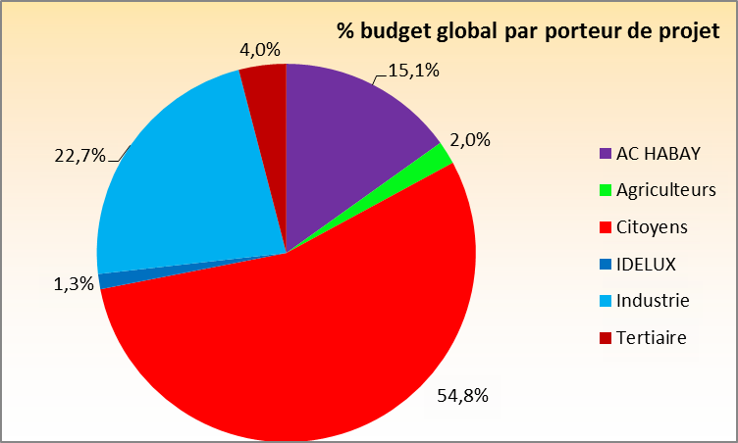
% invest / secteur - déjà réalisé
 | %
Territorial | 0.054215468433
Agriculture | 0
Industrie | 0.048696574052
Logement | 0.74804026987
Tertiaire | 0.013669259447
Transport | 0.034235785953
Communal | 0.10114264224
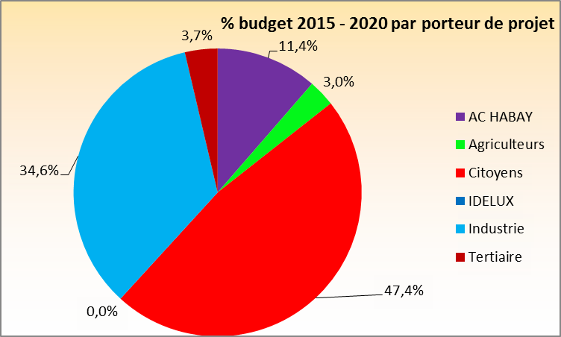
Budget par porteur de projet |  |  | DÉJÀ REALISE

 | Porteur de projet | Budget | Subside | Fonds propres | Fonds propres/an |  | %
 | AC HABAY | 2,878,737 € | 997,467 € | 1,881,270 € | 376,254 € |  | 13.4%
 | Agriculteurs | - € | - € | - € | - € |  | 0.0%
 | Citoyens | 17,183,137 € | 1,552,043 € | 15,631,094 € | 3,126,219 € |  | 79.8%
 | IDELUX | 456,815 € | 137,044 € | 319,770 € | 63,954 € |  | 2.1%
 | Industrie | 195,000 € | 39,000 € | 156,000 € | 31,200 € |  | 0.9%
 | Tertiaire | 824,200 € | 140,000 € | 684,200 € | 136,840 € |  | 3.8%
 | TOTAL | 21,537,888 € | 2,865,554 € | 18,672,334 € | 3,734,467 € |  | 100.0%

Budget par objectif

% budget 2015 - 2020 par secteur
- €
195,000 €
16,614,507 €
824,200 €
588,630 €
2,703,737 €
21,537,888 €
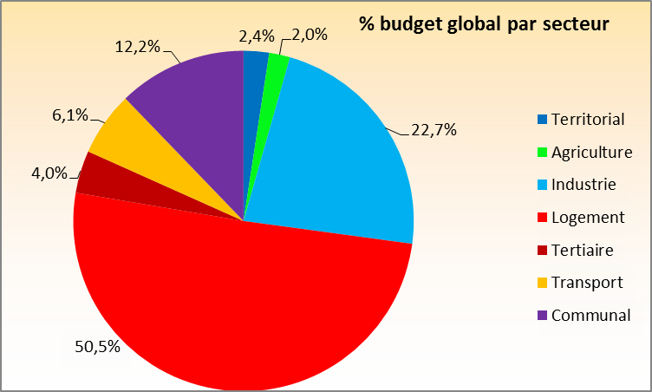
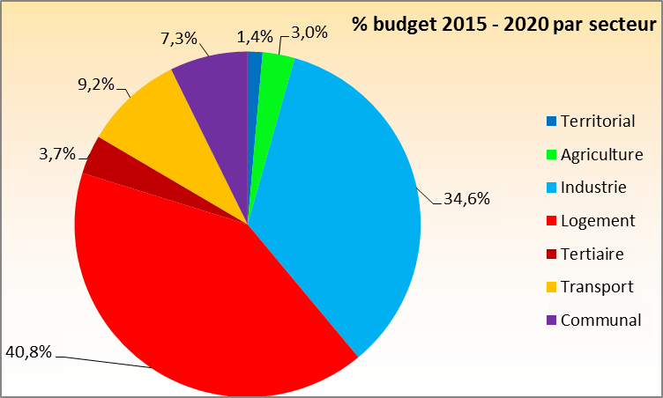
 | Objectif | Investissement | Subside | Gain financier annuel | CV | TR | %
 | Territorial | 611,815 € | 191,644 € | 81,461 € | 39,627 € | 3.5 | 2.8%
 | Agriculture | - € | - € | - € | - € | #DIV/0! | 0.0%
 | Industrie | 195,000 € | 39,000 € | 3,559 € | 1,361 € | 31.7 | 0.9%
 | Logement | 16,614,507 € | 1,552,043 € | 15,804,137 € | 646,684 € | 0.9 | 77.1%
 | Tertiaire | 824,200 € | 140,000 € | 63,532 € | 14,420 € | 8.8 | 3.8%
 | Transport | 588,630 € | - € | 27,508 € | - € | 21.4 | 2.7%
 | Communal | 2,703,737 € | 942,867 € | 393,506 € | 9,071 € | 4.4 | 12.6%
 | TOTAL | 21,537,888 € | 2,865,554 € | 16,373,704 € | 711,163 € | 1.1 | 100.0%

Budget 2016-2030 - porteur de projet
 | %
AC WELLIN | 0.18620100321
Agriculteurs | 0.03913274064
Citoyens | 0.70852595063
IDELUX | 0
Industrie | 0.02764681988
Tertiaire | 0.03849348564
Budget 2016-2030 - secteur
 | %
Territorial | 0.0091626550042
Agriculture | 0.03913274064
Industrie | 0.02764681988
Logement | 0.46688756052
Tertiaire | 0.0067438206256
Transport | 0.28361613513
Communal | 0.1668102682
Budget par porteur de projet |  |  | BUDGET RESTE A FAIRE

 | Porteur de projet | Budget | Subside | Fonds propres | Fonds propres/an |  | %
 | AC HABAY | 909,810 € | 243,643 € | 666,167 € | 47,583 € |  | 8%
 | Agriculteurs | 711,485 € | 135,500 € | 575,985 € | 41,142 € |  | 6%
 | Citoyens | 3,490,000 € | 350,000 € | 3,140,000 € | 224,286 € |  | 29%
 | IDELUX | - € | - € | - € | - € |  | 0%
 | Industrie | 6,064,850 € | 690,000 € | 5,374,850 € | 383,918 € |  | 51%
 | Tertiaire | 829,455 € | - € | 829,455 € | 59,247 € |  | 7%
 | TOTAL | 12,005,600 € | 1,419,143 € | 10,586,457 € | 756,175 € |  | 100%

Budget par objectif

 | Objectif | Investissement | Subside | Gain financier annuel | CV | TR | %
 | Territorial | 4,000 € | - € | 3 € | - € | 1,333.3 | 0.0%
 | Agriculture | 711,485 € | 135,500 € | 87,716 € | 31,056 € | 4.8 | 5.9%
 | Industrie | 6,064,850 € | 690,000 € | 796,518 € | 132,600 € | 5.8 | 50.5%
 | Logement | 1,270,000 € | 350,000 € | 50,325 € | - € | 18.3 | 10.6%
 | Tertiaire | 829,455 € | - € | 2 € | 39,780 € | 20.9 | 6.9%
 | Transport | 2,645,000 € | - € | 126,858 € | - € | 20.9 | 22.0%
 | Communal | 480,810 € | 243,643 € | 16,921 € | 8,968 € | 9.2 | 4.0%
 | TOTAL | 12,005,600 € | 1,419,143 € | 1,078,344 € | 212,404 € | 8.2 | 100.0%

Budget par porteur de projet |  |  | BUDGET TOTAL
Budget total - porteur de projet
 | %
AC WELLIN | 0.17419598851
Agriculteurs | 0.031011239654
Citoyens | 0.72383184391
IDELUX | 0.0056039659089
Industrie | 0.032015427764
Tertiaire | 0.033341534251
Budget total - secteur
 | %
Territorial | 0.018512791557
Agriculture | 0.031011239654
Industrie | 0.032015427764
Logement | 0.52523721784
Tertiaire | 0.0081811070844
Transport | 0.23186042575
Communal | 0.15318179035
 | Porteur de projet | Budget | Subside | Fonds propres | Fonds propres/an |  | %
 | AC HABAY | 3,788,547 € | 1,241,110 € | 2,547,437 € | 106,143 € |  | 11.3%
 | Agriculteurs | 711,485 € | 135,500 € | 575,985 € | 23,999 € |  | 2.1%
 | Citoyens | 20,673,137 € | 1,902,043 € | 18,771,094 € | 782,129 € |  | 61.6%
 | IDELUX | 456,815 € | 137,044 € | 319,770 € | 13,324 € |  | 1.4%
 | Industrie | 6,259,850 € | 729,000 € | 5,530,850 € | 230,452 € |  | 18.7%
 | Tertiaire | 1,653,655 € | 140,000 € | 1,513,655 € | 63,069 € |  | 4.9%
 | TOTAL | 33,543,488 € | 4,284,698 € | 29,258,791 € | 1,219,116 € |  | 100.0%

Budget par objectif

 | Objectif | Investissement | Subside | Gain financier annuel | CV | TR | %
 | Territorial | 615,815 € | 191,644 € | 81,464 € | 39,627 € | 3.5 | 1.8%
 | Agriculture | 711,485 € | 135,500 € | 87,716 € | 31,056 € | 4.8 | 2.1%
 | Industrie | 6,259,850 € | 729,000 € | 800,077 € | 133,961 € | 5.9 | 18.7%
 | Logement | 17,884,507 € | 1,902,043 € | 15,854,462 € | 646,684 € | 1.0 | 53.3%
 | Tertiaire | 1,653,655 € | 140,000 € | 63,534 € | 54,200 € | 12.9 | 4.9%
 | Transport | 3,233,630 € | - € | 154,366 € | - € | 20.9 | 9.6%
 | Communal | 3,184,547 € | 1,186,510 € | 410,427 € | 18,039 € | 4.7 | 9.5%
 | TOTAL | 33,543,488 € | 4,284,698 € | 17,452,047 € | 923,566 € | 1.6 | 100.0%

